Лист1
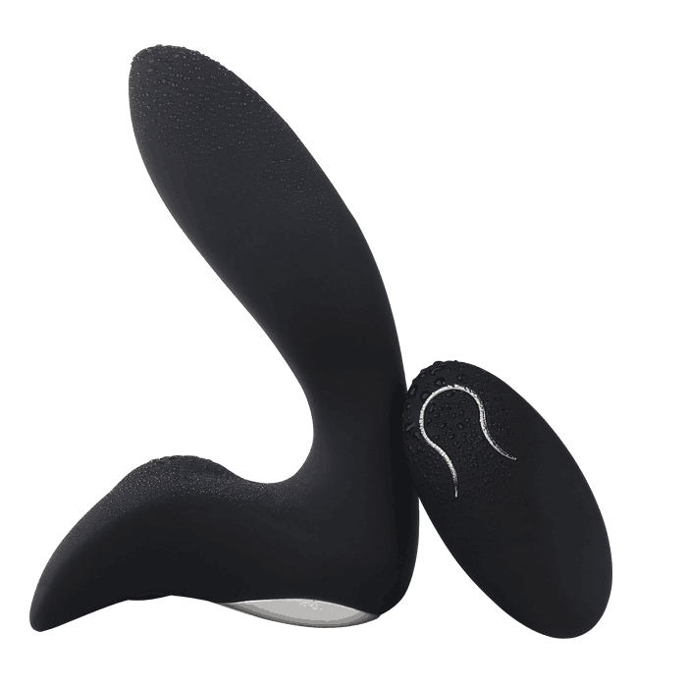
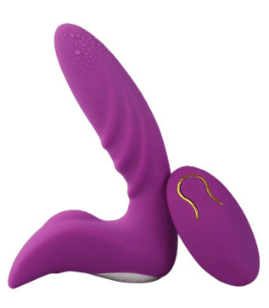
Вид | Артикул | Фото | Наименование товара | Название | Материал | Цвет | Цена продажи
Массажер простаты | QL002 |  | Очень удобный и эргономичный силиконовый стимулятор для анального отверстия, который позволяет выполнить дополнительную стимуляцию благодаря наличию встроенного виброэлемента. Аксессуар удобен в использовании и полностью безопасен. Водонепроницаем, упругий, бархатистый, приятный и комфортных размеров. Совместно со стимулятором лучше использовать качественную смазку на водной основе. Пульт управления поможет выбрать наилучшую стимуляцию. | Массажер простаты с пультом | Силикон | Черный | 10,000
Массажер простаты | QL003 |  | Очень удобный и эргономичный силиконовый стимулятор для анального отверстия, который позволяет выполнить дополнительную стимуляцию благодаря наличию встроенного виброэлемента. Аксессуар удобен в использовании и полностью безопасен. Водонепроницаем, упругий, бархатистый, приятный и комфортных размеров. Совместно со стимулятором лучше использовать качественную смазку на водной основе. Пульт управления поможет выбрать наилучшую стимуляцию. | Массажер простаты с пультом | Силикон | Лиловый | 10,000
Анальные пробки | ED-14 | 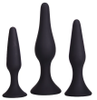 | Выполнено из пищевого силикона, имеет бархатную поверхность, необходим как для подготовки к анальному сексу, так и если вы хотите сузить влагалище при классическом сексе. 3 вида позволит Вам найти свой размер и не чувствовать дискомфорт. | Набор анальных пробок | Силикон | Черный | 6,000
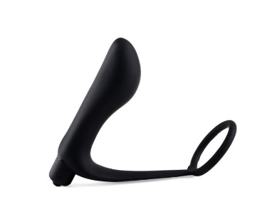
Массажер простаты | ED-33 |  | Массажер простаты с эрекционным кольцом | Массажер простаты с эрекционным кольцом | Силикон | Черный | 5,000
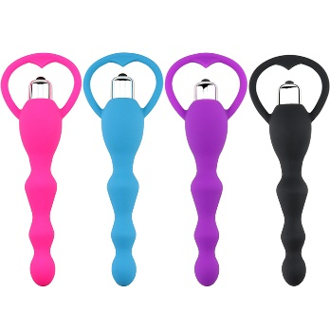
Анальный стимулятор | B-MAB1 |  | Помимо простых шариков еще есть вибростимуляция, 100% понравится любителям подобной стимуляции. | Анальный стимулятор с вибратором | Силикон | Розовый, голубой, фиолетовый | 5,000
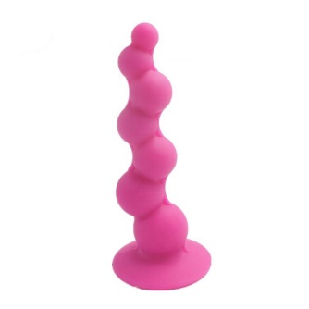
Анальный стимулятор | B-MAB2 |  | Шарики расположены в шахматном порядке, что позволит достичь более чувственного стимулирования. | Анальный стимулятор | Силикон | Розовый | 5,000
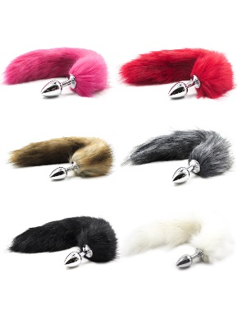
Анальные пробки | GN-11018 |  | Хвост поможет разнообразить ваши любовные игры. | Анальная пробка с хвостом | металл, полиэстер | черный, белый | 3,000
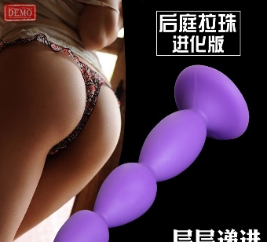
Анальные пробки | ST1-1265 |  | Выполнено из пищевого силикона, имеет бархатную поверхность, необходим как для подготовки к анальному сексу, так и если вы хотите сузить влагалище при классическом сексе. | Анальная пробка | Силикон | фиолетовая | 2000
Анальные пробки | ST4-1783 |  | Тренажер для анального отверстия | Тренажер для анального отверстия | ABS пластик | розовый | 1500
Анальный вибратор | ST4-1781 |  | Анальный стимулятор, 6 скоростей. | Анальный стимулятор | ABS пластик | розовый | 6000
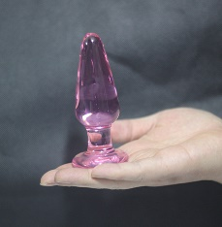
Анальные пробки | ST2-1356 |  | Анальная пробка из стекла | Анальная пробка | стекло | розовый | 4000
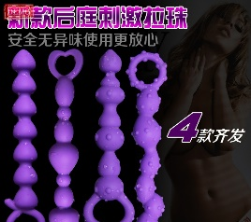
Анальный стимулятор | ST1-1277 |  | Анальный стимулятор с различными рельефами. | Тренажер для анального отверстия | Силикон | фиолетовый | 1500
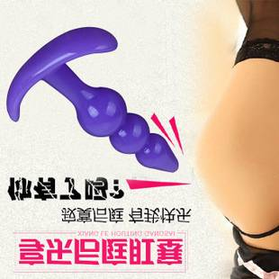
Анальные пробки | ST-1556 |  | Анальная пробка из силикона, поможет подготовится к анальной стимуляции. | Анальная пробка | Силикон | фиолетовый | 1000
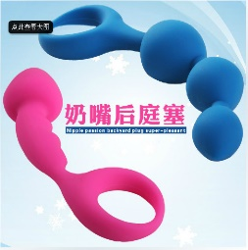
Анальный стимулятор | MF-1575 |  | Анальный маструбатор из силикона, поможет подготовится к анальной стимуляции. | Анальный маструбатор | Силикон | Голубой, розовый | 2000
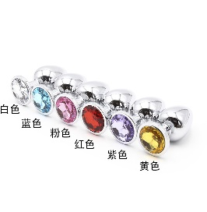
Анальные пробки | GN-01 |  | Анальная пробка из металла с цветным кристаллом, размеры: маленькие, средние, большие | Анальная пробка из металла с цветным кристаллом | Металл | Голубой, фиолетовый, красный | 2000
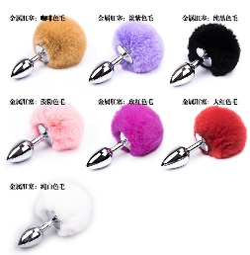
Анальные пробки | GN-02 |  | Анальные пробки из металла с пушистым хвостиком, размеры: маленькие, средние, большие | Анальные пробки из металла с пушистым хвостиком | Металл | белый, фиолетовый, черный | 2000
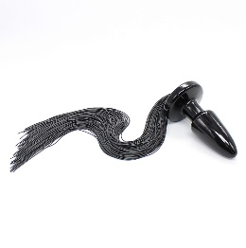
Анальные пробки | AnalSM-03 |  | Анальная пробка с хвостом | Анальная пробка с хвостом | Силикон, ABS | черный | 2000
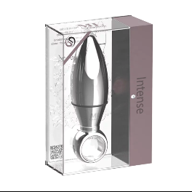
Анальный вибратор | VIP-04 |  | Анальный стимулятор из Вип-линии | Анальный стимулятор из Вип-линии | Металл | Серебро | 25000

